明细表
公共卫生间
序号 | 名称 | 地址 | 服务时间
1 | 方泰新公厕 | 花园浜路泰盛别墅 | 5：00-21：00
2 | 方泰菜场公厕 | 方锦路44号花园新村东面 | 5：00-20：00
3 | 方中路1号公厕 | 方中路101弄1号旁边 | 5：00-20：00
4 | 泰富路265号公厕 | 泰富路265号成人学校旁边 | 5：00-20：00
5 | 泰富路222号公厕 | 泰富路方宝佳苑 | 5：00-20：00
6 | 方中路84号公厕 | 方中路77弄花中苑对面 | 24小时


暖心服务站
序号 | 名称 | 地址 | 服务时间 | 服务内容
1 | 方泰党群服务中心 | 宝安公路4535号 | 9:00-20:30 | 免费饮水、休憩、应急物资、如厕
2 | 安亭·上海数字汽车园党群服务中心 | 百安路528号 | 9:00-20:30 | 免费饮水、休憩、应急物资、如厕
3 | 星明村邻里中心 | 星明村850号 | 9:00-20:30 | 免费饮水、休憩、应急物资、如厕
4 | 方泰社区居委会 | 宝安公路4505号 | 8:30-11:00,13:00-17:00 | 免费饮水、休憩、应急物资、如厕
5 | 泰顺社区居委会 | 泰顺路451号 | 8:30-11:00,13:00-17:00 | 免费饮水、休憩、应急物资、如厕
6 | 泰东社区居委会 | 东环路207号 | 8:30-11:00,13:00-17:00 | 免费饮水、休憩、应急物资、如厕
7 | 讴象社区居委会 | 园区路301弄38号 | 8:30-11:00,13:00-17:00 | 免费饮水、休憩、应急物资、如厕

中石化“爱心驿站”
序号 | 名称 | 地址 | 服务时间 | 服务内容 | 是否收费及收费标准
1 | 吉泰加油站 | 宝安公路4205号 | 24小时 | 饮水、手机充电、简易维修工具、垃圾收集 | 否
2 | 嘉泰加油站 | 嘉松北路4445号 | 24小时 | 饮水、手机充电、简易维修工具、垃圾收集 | 否
3 | 百安加油站 | 宝安公路4928号 | 24小时 | 饮水、手机充电、简易维修工具、垃圾收集 | 否
4 | 安亭加油站（司机之家） | 曹安公路5387号 | 24小时 | 休息室（按摩椅）、饮水、热饭、洗澡、洗衣、充电、应急药品、血压测量、修车工具箱、图书角 | 否




合作商户
序号 | 名称 | 地址 | 服务时间 | 服务内容
1 | 老盛昌（宝安店） | 宝安公路4535号 | 6:30-20:30 | 骑手12元优惠套餐
2 | 上海鑫哈轴承机电有限公司 | 安亭镇泰云路255弄 | 8:00-17:00 | 免费饮水、休憩、如厕
3 | 比星咖啡店 | 百安路528号 | 7:30-18:00 | （对骑士友好店）免费饮水、休憩、如厕
4 | 麦当劳 | 百安路528号4幢 | 7:00-23:00 | （对骑士友好店）免费饮水、休憩、如厕
5
6


户外职工接力站
序号 | 名称 | 地址 | 服务时间 | 服务内容
1 | 方泰文化分中心 | 安亭镇嘉松北路4355号 | 8:30-20:00 | 饮水供给、避暑取暖、餐食加热、手机充电、应急药箱
2 | 方泰敬老院 | 安亭镇方中路160号 | 24小时 | 饮水供给、避暑取暖、餐食加热、手机充电、应急药箱
3 | 数字汽车园邻里中心（比星咖啡店） | 百安路528号 | 7:30-18:00 | 饮水供给、避暑取暖、餐食加热、手机充电、应急药箱
4 | 百安加油站 | 宝安公路4928号 | 24小时 | 饮水供给、避暑取暖、餐食加热、手机充电、应急药箱
5 | 安亭老街职工服务站 | 安亭镇安亭街788号 | 周一至周五8：30-17:00 | 饮水供给（茶饮及冷饮）、避暑取暖、餐食加热、手机充电、应急药箱

四个模块功能
安“新”地图
序号 | 名称 | 地址 | 联系电话
1 | 在明细表中

安“新”联系
序号 | 名称 | 地址 | 联系电话
1 | 方泰党群服务中心 | 宝安公路4535号 | 021-59962836
2 | 安亭·上海数字汽车园党群服务中心 | 百安路528号 | 021-69576197
3 | 星明村邻里中心 | 星明村850号 | 021-39509890
4 | 方泰社区居委会 | 宝安公路4505号 | 021-59509132
5 | 泰顺社区居委会 | 泰顺路451号 | 021-59502930
6 | 泰东社区居委会 | 东环路207号 | 021-59507042
7 | 讴象社区居委会 | 园区路301弄38号 | 021-59504097
实用服务及紧急热线
1 | 嘉定分局方泰派出所 | 安亭镇嘉松北路4418号 | 021-59509585
2 | 安亭镇社区卫生服务中心（方泰分中心） | 安亭镇嘉松北路4008号 | 021-60554803
3 | 电力保修 |  | 95598
4 | 自来水保修 |  | 021-59522644
5 | 燃气报修 |  | 962777
6 | 东方有线 |  | 96877、021-59576700
7 | 火警电话 |  | 119
8 | 医疗救护 |  | 120

安“新”活动
序号 | 名称 | 地址 | 联系电话
1 | 暂无

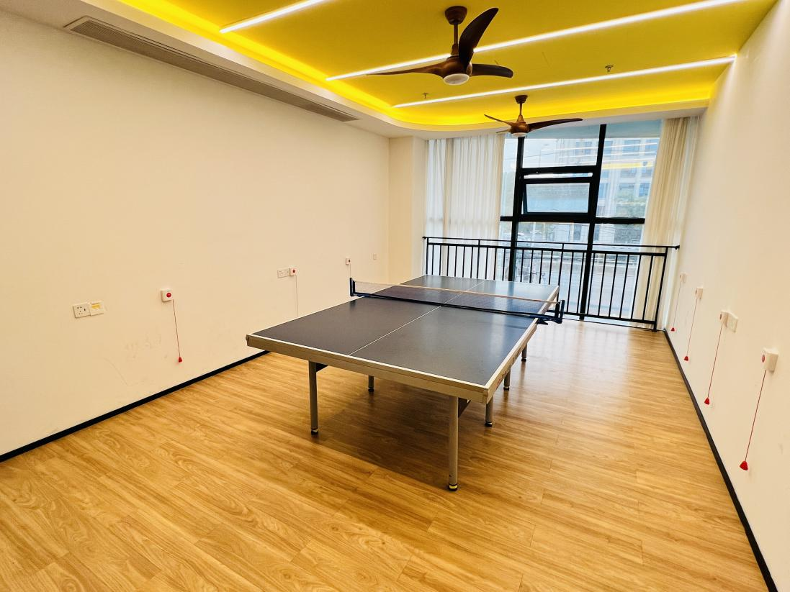
安“新”预约
序号 | 名称 | 地址 | 联系电话 | 备注
1 | 欢乐乒乓 | 方泰邻里中心-二楼“泰行啦”体育室 | 021-59962836 | 预约：9:00-10:00、10:00-11:00、 13:00-14:00、14:00-15:00、 15:00-16:00、16:00-17:00、 17:00-18:00、18:00-19:30

